▶︎本シートの使い方
対応順 | 操作するタブ名 | 操作の目的と手順 | 該当画面
1 | 会社に関する自由記述 | 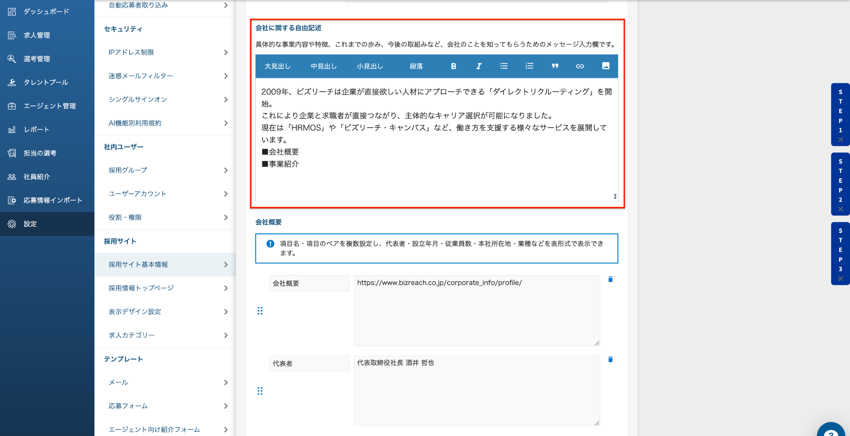 【目的】 「会社に関する自由記述」の情報をIndeed連携項目に反映するため 【手順】 1.HRMOS採用の「設定」 ＞「 採用サイト-採用サイト基本情報 」＞「会社に関する自由記述」をすべてコピーしてください 2.本シート「会社に関する自由記述」に貼り付けてください。
2 | HRMOS求人データ | 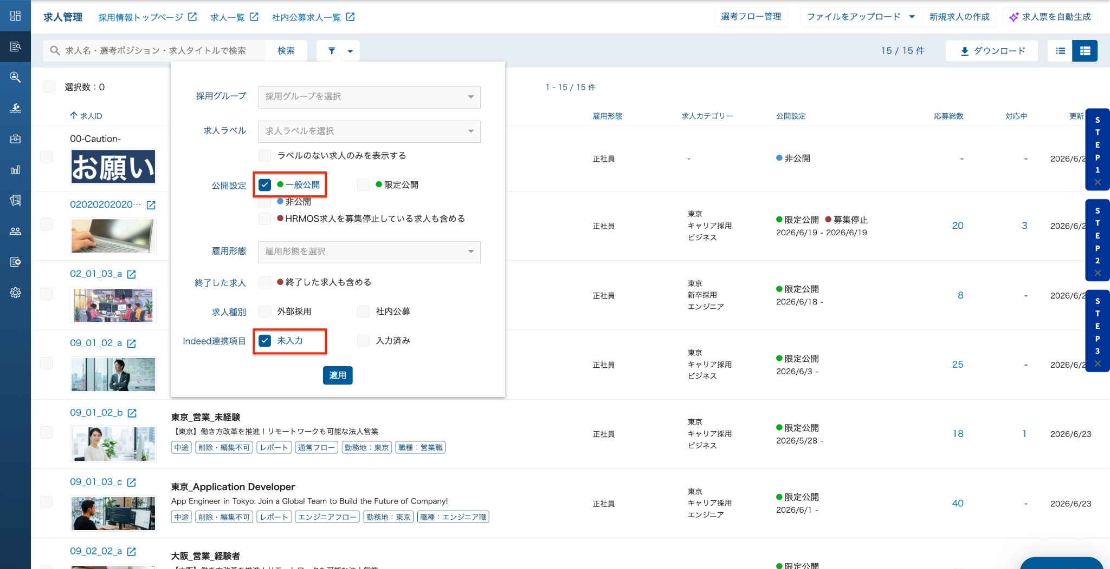 【目的】 HRMOS求人に登録されている情報を「Indeed連携項目」に転記するため 【手順】 1.HRMOSの「求人管理」＞絞り込みにて、「一般公開」の求人を絞り込んでください 2.HRMOSの「求人管理」＞「ダウンロード」＞「求人票」＞出力範囲 「現在の検索条件に該当する求人」を選択の上で求人票をダウンロードしてください。 3.ダウンロードしたCSVファイルを、本シート「HRMOS求人データ」に貼り付けてください。 |  | 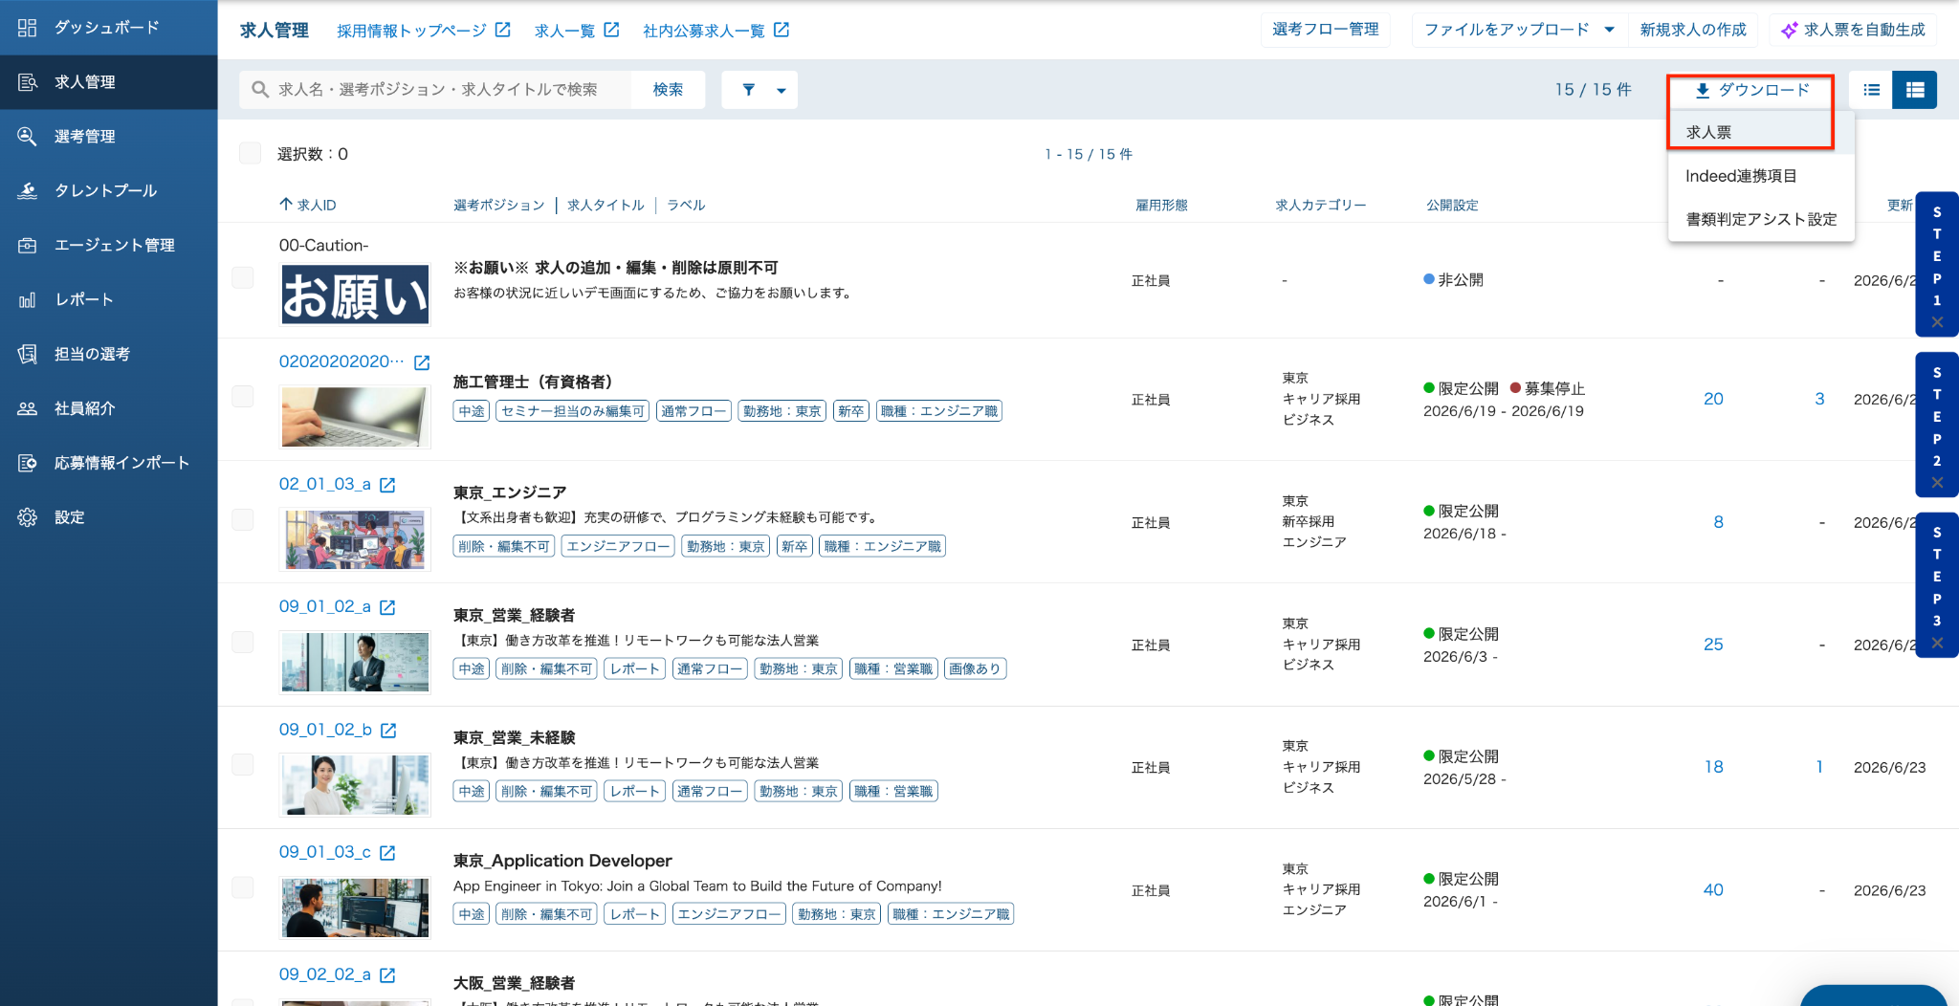 | 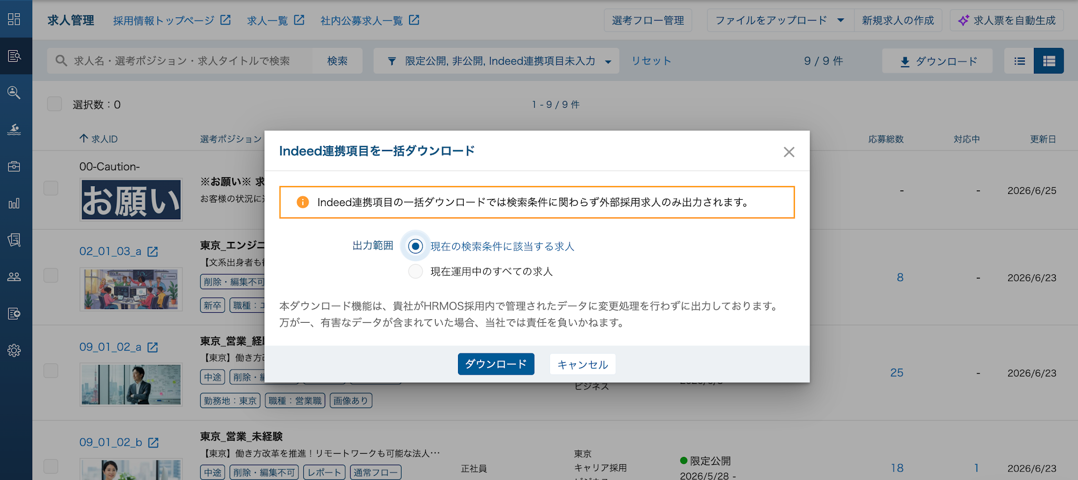
3 | Indeed連携項目アップロード用 | 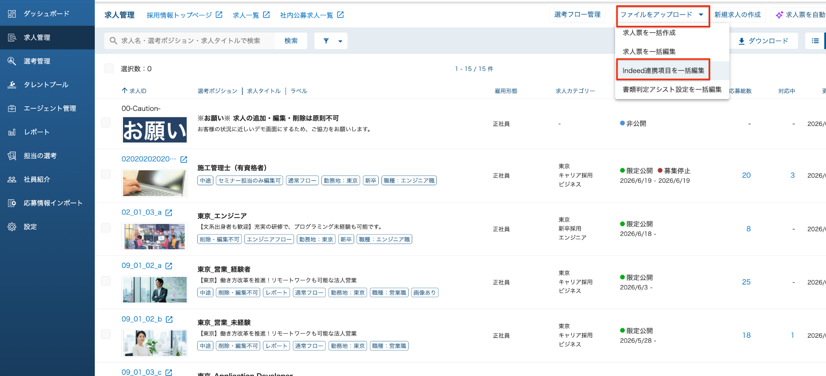 【目的】 Indeed連携項目をHRMOS採用にアップロードするため 【手順】 1.入力必須項目（赤いセル）を入力してください。 青いセル：P列・O列がそれぞれ「あり」にした場合に、入力が必須になる項目です。 2.「Indeed連携項目アップロード用」をCSV形式で保存してください。 3.HRMOSの「求人管理」＞「ファイルをアップロード」＞「Indeed連携項目を一括編集」から保存したCSVファイルをアップロードしてください。

会社に関する自由記述
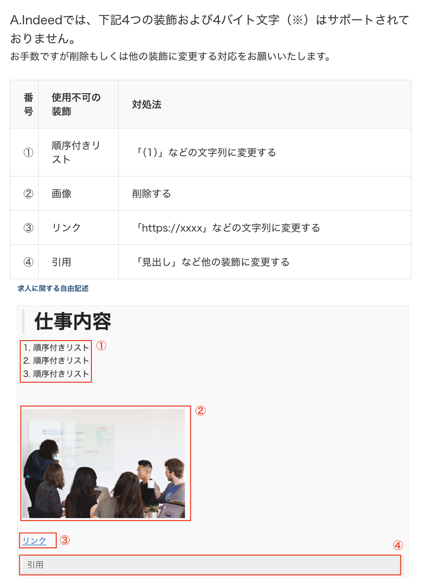
HRMOS採用の設定 → 採用サイト-採用サイト基本情報 → 会社に関する自由記述 上記箇所に入力されている内容を すべてコピーし、 セルA2を編集モードにして貼り付けてください。 ※編集モード：編集したいセルをダブルクリック または、F2キー ▼貼り付け後にお願いしたいこと 見出しや太字などの装飾については、右のマークダウン対応表を参照いただきながら記載お願いいたします。 なお、下記の装飾についてはIndeedでは対応できないため、右の画像を参考に削除等のご対応をお願いいたします。 >>順序付きリスト/画像/リンク/引用
※※※※貼り付け前に下記文章は削除してください※※※※ ここに会社に関する自由記述を貼り付けてください。 貼り付けた内容が「Indeed連携項目アップロード用」に転記されます。 ※※※※貼り付け前に上記文章は削除してください※※※※ | 